FPGA验证方案
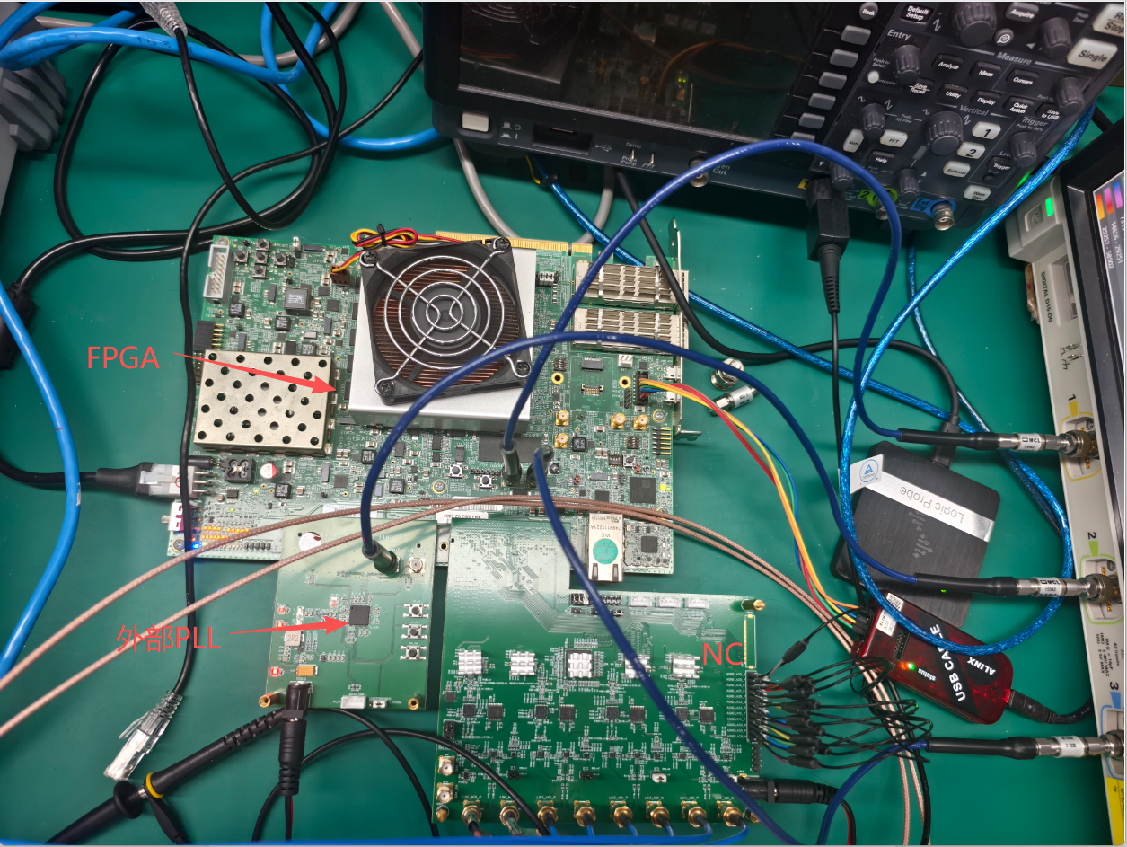
FPGA验证方案图示

 | 注：当前DTC是用CARRY8进位做的，DNL、INL未经过校准，只进行了简单的放缩

测试结果20260721
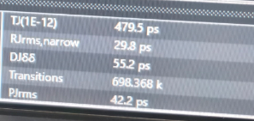
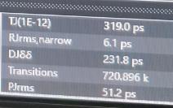
送给外部PLL的时钟

 | 不开DTC |  | 开DTC

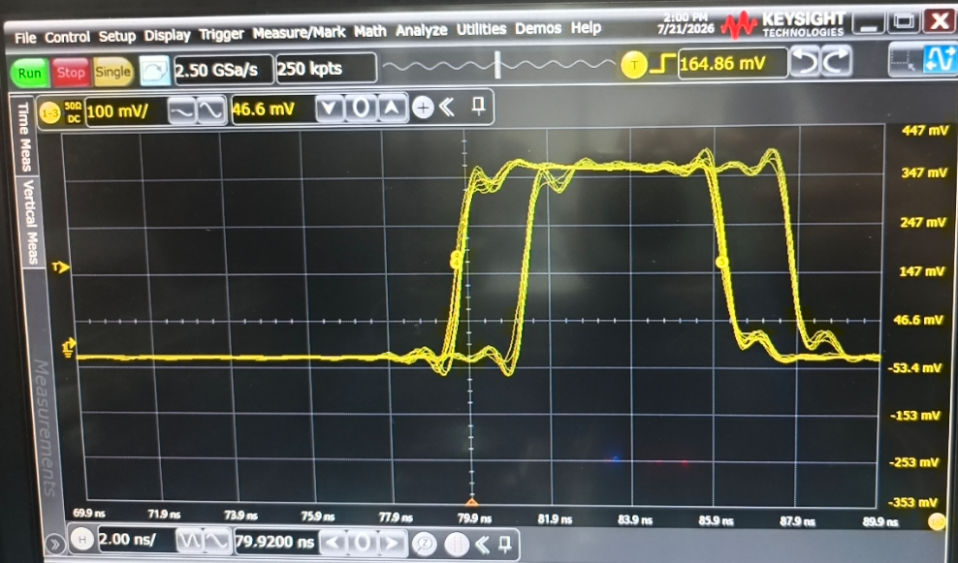
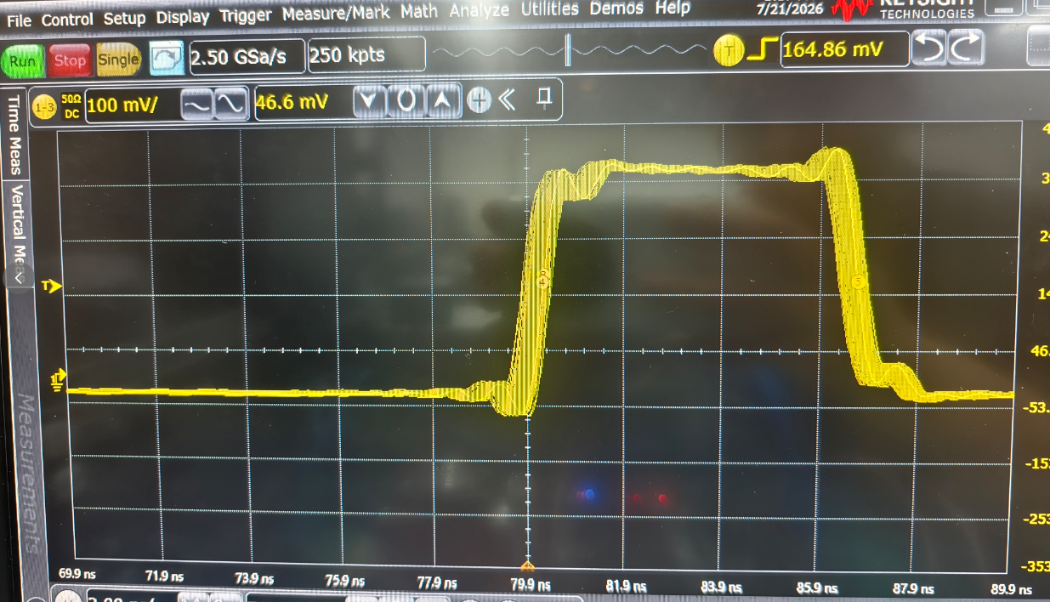

PLL输出时钟Jitter测量

 | 不开DTC | 开DTC

